Sheet
アイテム名 | 価格 | サムネイル | URL
指輪 ファッションリング 20号？ | 680 | 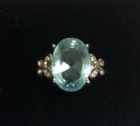 | https://jp.mercari.com/item/m83903958846

